要件定義
要件定義 | FOREST | 作成日
 |  | 更新日 | 2022-10-12 08:45:16

 | １.業務要件
 | １−１.システム化の背景

 | １−2.システム化の目的
何百万人もの人々がより健康で幸せな生活を送るのを助けるために。
健康に関する意思決定のために信頼できる健康情報を提供して、信頼される組織になりたいです。

このWebサイトシステムが開発されると、ユーザーは病気に関する情報を1か所で簡単に見つけて、どの病院が治療できるかを知ることができます. 一般的な病気に関する記事を含めることで、健康に関する知識を得ることができます。 ユーザーは、この Web サイトに直接病院や医師を検索して予約できるため、時間を節約し、より迅速に治療を受けることができます。メンタルヘルスとメンタルテストに関連するサービスを提供しているため、ユーザーがこのWebサイトにアクセスすると、健康と病気の知識との予約接続を作成できるだけでなく、ユーザーのメンタルヘルスをテストし、何をすべきかについての案内します。
 | １−3.システム化後の業務フロー

 | 2.機能要件
 | 2−１.システム全体像又は説明
FOREST として、現在 組織に協力している病院で予約を行うこと 健康の記事を読むことと 精神衛生のために瞑想セッションや 精神衛生のテストを行うことができます。
国民の健康を助け、サポートするための組織的な組織です。

フロント流れ
画面流れ | FOREST |  | 作成日
 |  |  | 更新日 | 2022-10-12 08:45:16

フロント画面流れ

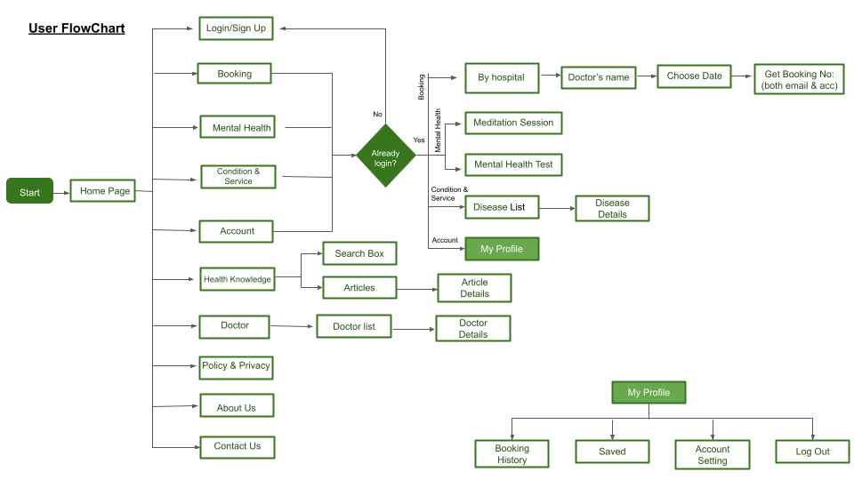

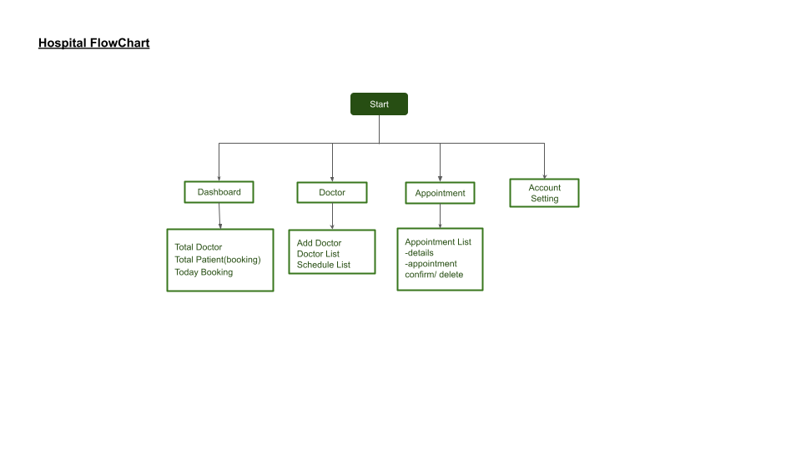

 |  | T_CU_Coin

 | customer_id | Customer ID
 | coin | Coin Balance
 | approve_By | Approve By

管理画面流れ
画面流れ | FOREST |  | 作成日
 |  |  | 更新日 | 2022-10-12 08:45:16

管理画面流れ

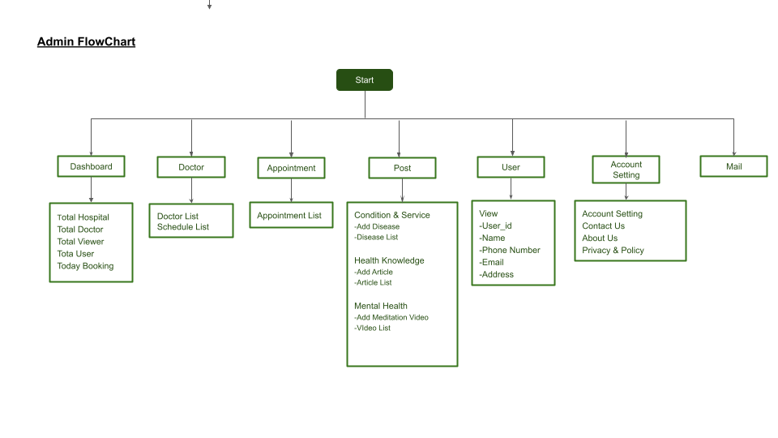

 |  | T_CU_Coin

 | customer_id | Customer ID
 | coin | Coin Balance
 | approve_By | Approve By

DB 図
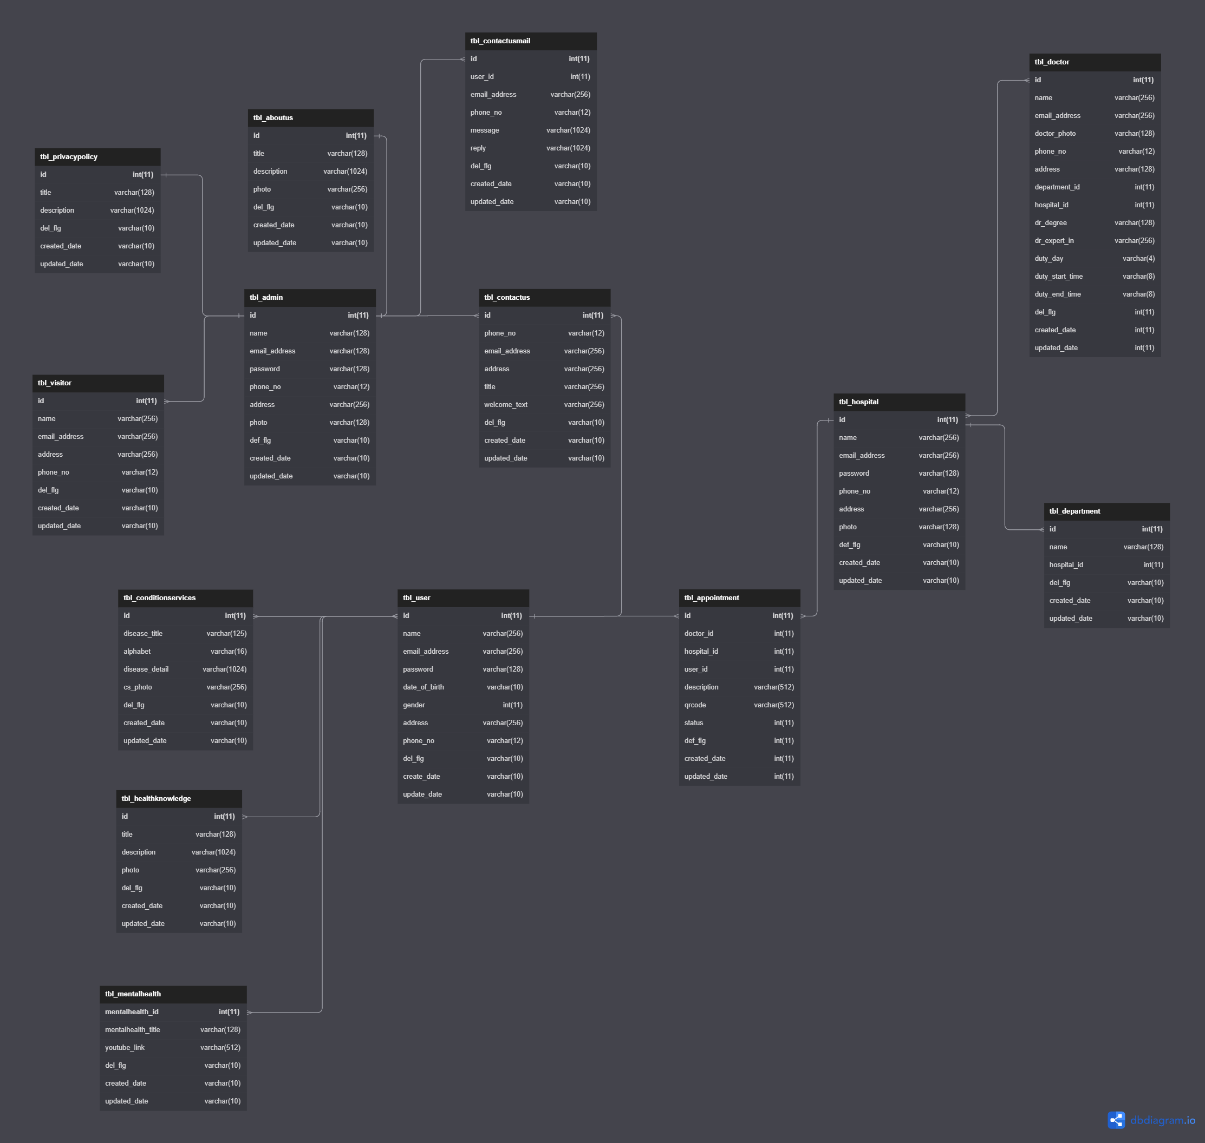
DB図 | FOREST | 作成日
 |  | 更新日 | 2022-09-22

DB Name ： | forest_healthcare

